CONF. PEATON
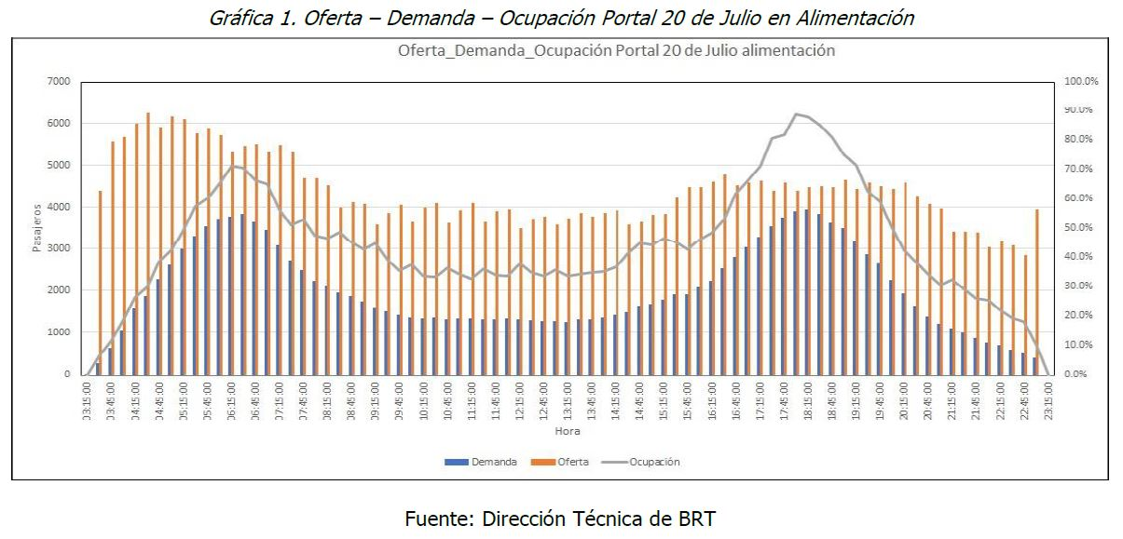
Criterio | Conflictos peatonales
Objetivo: | Identificar la posible afectación a la movilidad peatonal dentro de cada uno de los espacios del portal durante el proceso constructivo de la estación de transferencia y en la posterior operación de la misma

Naturaleza: | Cuantitativo
Unidad de medida: | Usuarios / hora (afectados en su circulación dentro del portal)
Fuente de datos / Método de cálculo: | TRANSMILENIO S.A / Estimacion teniendo en cuenta las trayectorias de usuarios que vienen o van hacia la estación y que se cruzarán con los usuarios en las plataformas y pasos peatonales (pasarelas de conexión entre estaciones)

Escala de valoración | # de peatones / Hora afectados | Preferencia |  | ALTERNATIVA | # de peatones / hora afectados
1 | - | Igualmente preferible |  | 1 | 4500 -3000
3 | 8000 - 6000 | Moderadamente preferible |  | 4 | 6000 -4500
5 | 6000 - 4500 | Fuertemente preferible |  | 6 | > 8000
7 | 4500 - 3000 | Muy fuertemente preferible
9 | < 3000 | Extremadamente preferible

ALTERNATIVA | 1 | 4 | 6 | PESOS
1 | 1 | 1 | 9 | 47.4%
4 | 1 | 1 | 9 | 47.4%
6 | 0.11111111111 | 0.11111111111 | 1 | 5.3%
SUMA | 2.11 | 2.11 | 19.00 | 1.00

Normalización de la matriz

ALTERNATIVA | 1 | 4 | 6 |  | Suma de filas | Promedio
1 | 0.47 | 0.47 | 0.47 |  | 1.42 | 0.47
4 | 0.47 | 0.47 | 0.47 |  | 1.42 | 0.47
6 | 0.05 | 0.05 | 0.05 |  | 0.16 | 0.05
SUMA | 1.00 | 1.00 | 1.00

ALTERNATIVA | 1 | 4 | 6 |  | Promedio | Vector fila |  | Cociente
1 | 1 | 1 | 9 |  | 0.47 | 1.42105 |  | 3.000000
4 | 1 | 1 | 9 |  | 0.47 | 1.42105 |  | 3.000000
6 | 0.11111111111 | 0.11111111111 | 1 |  | 0.05 | 0.15789 |  | 3.000000
SUMA | 2.11 | 2.11 | 19.00 |  |  |  | ʎmax | 3.000000

 | # DE ELEMENTOS | IA |  | CI (ÍNDICE DE CONSISTENCIA) | 0
 | 1 | 0 |  | CR(RADIO DE CONSISTENCIA) | 0 | OK
 | 2 | 0
 | 3 | 0.58
 | 4 | 0.89
 | 5 | 1.11
 | 6 | 1.24
 | 7 | 1.32
 | 8 | 1.4
 | 9 | 1.45
 | 10 | 1.49

ITERACIONES

PRIMER PRODUCTO | 3.00 | 3.00 | 27.00 |  | 33.00 | 0.47368421053
 | 3.00 | 3.00 | 27.00 |  | 33.00 | 0.47368421053
 | 0.33 | 0.33 | 3.00 |  | 3.67 | 0.052631578947
 |  |  |  | SUMA | 69.67 | 1.00

SEGUNDO PRODUCTO | 27.00 | 27.00 | 243.00 |  | 297.00 | 0.47368421053
 | 27.00 | 27.00 | 243.00 |  | 297.00 | 0.47368421053
 | 3.00 | 3.00 | 27.00 |  | 33.00 | 0.052631578947
 |  |  |  | SUMA | 627.00 | 1.00

TERCER PRODUCTO | 2187.00 | 2187.00 | 19683.00 |  | 24057.00 | 0.47368421053
 | 2187.00 | 2187.00 | 19683.00 |  | 24057.00 | 0.47368421053
 | 243.00 | 243.00 | 2187.00 |  | 2673.00 | 0.052631578947
 |  |  |  | SUMA | 50787.00 | 1.00

CUARTO PRODUCTO | 14348907.00 | 14348907.00 | 129140163.00 |  | 157837977.00 | 0.47368421053
 | 14348907.00 | 14348907.00 | 129140163.00 |  | 157837977.00 | 0.47368421053
 | 1594323.00 | 1594323.00 | 14348907.00 |  | 17537553.00 | 0.052631578947
 |  |  |  | SUMA | 333213507.00 | 1.00

QUINTO PRODUCTO | 6.18E+14 | 6.18E+14 | 5.56E+15 |  | 6.79E+15 | 0.47368421053
 | 6.18E+14 | 6.18E+14 | 5.56E+15 |  | 6.79E+15 | 0.47368421053
 | 6.86E+13 | 6.86E+13 | 6.18E+14 |  | 7.55E+14 | 0.052631578947
 |  |  |  | SUMA | 1.43E+16 | 1.00

SEXTO PRODUCTO | 1.14E+30 | 1.14E+30 | 1.03E+31 |  | 1.26E+31 | 0.47368421053
 | 1.14E+30 | 1.14E+30 | 1.03E+31 |  | 1.26E+31 | 0.47368421053
 | 1.27E+29 | 1.27E+29 | 1.14E+30 |  | 1.40E+30 | 0.052631578947
 |  |  |  | SUMA | 2.66E+31 | 1.00

